18F FDG
PET-CT
Formularz dla PET-CT
Numer pacjenta | Data badania (Rok-Miesiąc-Dzień) | Dane pacjenta |  |  |  |  |  | Wskazanie kliniczne: ograniczenie tekstu do 255 znaków (2) | Dane MN | Dane CT |  |  |  |  |  |  |  |  |  |  |  | Wynik jakości obrazu (8)
 |  | Płeć (mężczyzna/kobieta) | Wiek pacjenta (w latach) | Wzrost (cm) | Waga (kg) | Średnica AP ciała pacjenta (cm) (1) | Średnica LAT ciała pacjenta (cm) (1) |  | Podana aktywność, MBq | Zastosowany protokół CT: diagnostyczny lub korekcja | Sposób podania kontrastu | kV | mA (3) | mAs (3) | trot (s) (4) | Skok, p | Szerokość wiązki (NxT), mm (5) | Tryb skanowania (aksjalny/spiralny) | CTDI (mGy): wyszczególnij w oddzielnych rzędach dla każdej fazy/sekwencji (6) | DLP (mGy.cm) całkowity dla badania (7) | Wyświetlany CTDI z fantomem (16 cm lub 32 cm)

Średnia |  |  |  | #DIV/0! | #DIV/0! |  |  |  | #DIV/0! |  |  | #DIV/0! | #DIV/0! | #DIV/0! |  |  |  |  | #DIV/0! | #DIV/0!
Odchylenie standardowe |  |  |  | #DIV/0! | #DIV/0! |  |  |  | #DIV/0! |  |  | #DIV/0! | #DIV/0! | #DIV/0! |  |  |  |  | #DIV/0! | #DIV/0!
Minimum |  |  |  | 0 | 0 |  |  |  | 0 |  |  | 0 | 0 | 0 |  |  |  |  | 0 | 0
Maksimum |  |  |  | 0 | 0 |  |  |  | 0 |  |  | 0 | 0 | 0 |  |  |  |  | 0 | 0
Mediana |  |  |  | #NUM! | #NUM! |  |  |  | #NUM! |  |  | #NUM! | #NUM! | #NUM! |  |  |  |  | #NUM! | #NUM!
Trzeci kwartyl |  |  |  | #NUM! | #NUM! |  |  |  | #NUM! |  |  | #NUM! | #NUM! | #NUM! |  |  |  |  | #NUM! | #NUM!
Uwaga: skopiuj wiersze z góry, aby podać więcej danych
Uwaga: zielone pola są obliczane automatycznie; niebieskie pola zawierają informacje do wyboru z rozwijanej listy

Wyjaśnienie parametrów z formularza:
(1) W przypadku AP i bocznej szerokości ciała wybierz obraz w środku obszaru skanowania. Zmierz średnice, jak pokazano na obrazku. Boczna szerokość ciała odpowiada szerokości pacjenta mierzonej wzdłuż głównej (poprzecznej) osi na środkowym obrazie głównej sekwencji skanowania. Średnica korpusu AP odpowiada szerokości pacjenta mierzonej wzdłuż mniejszej (przednio-tylnej) osi na środkowym obrazie głównej sekwencji skanu.

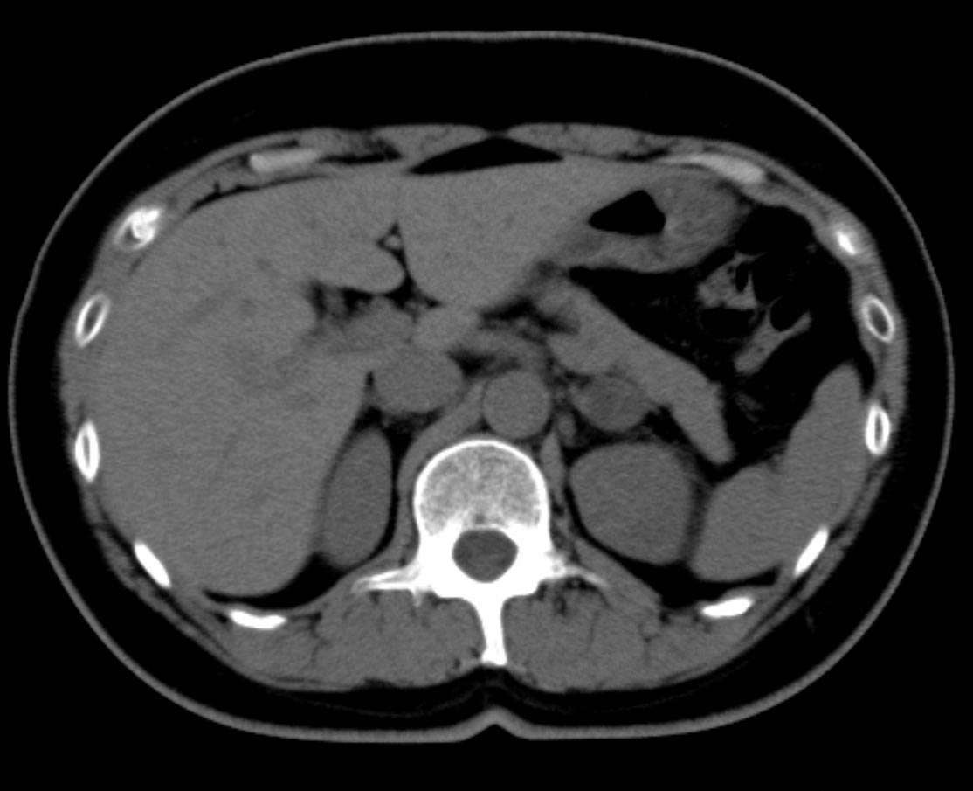
Średnica LAT
Średnica AP

(2) Limit tekstu do 255 znaków
(3) Jeśli stosowana jest modulacja mA, wprowadź średnią mA/mAs dla wszystkich segmentów w sekwencji
(4) trot to czas na jedną warstwę w trybie aksjalnym lub czas na jeden obrót w trybie spiralnym
(5) Dla SSCT = grubość warstwy h; Dla MSCT = iloczyn kolimacji warstw hcol i liczby N warstw uzyskanych jednocześnie
(6) W przypadku MSCT podaj CTDI w oddzielnych wierszach dla każdej sekwencji
(7) Podaj tylko całkowite DLP dla całego badania, w tym wszystkie sekwencje
(8) Ocena jakości obrazu do wykonania przez fizyka medycznego MN/elektroradiologa: 1- akceptowalne; 2 - dopuszczalne z uwagami; 3- niedopuszczalne

18F cholina
PET-CT
Formularz dla PET-CT
Numer pacjenta | Data badania (Rok-Miesiąc-Dzień) | Dane pacjenta |  |  |  |  |  | Wskazanie kliniczne: ograniczenie tekstu do 255 znaków (2) | Dane MN | Dane CT |  |  |  |  |  |  |  |  |  |  |  | Wynik jakości obrazu (8)
 |  | Płeć (mężczyzna/kobieta) | Wiek pacjenta (w latach) | Wzrost (cm) | Waga (kg) | Średnica AP ciała pacjenta (cm) (1) | Średnica LAT ciała pacjenta (cm) (1) |  | Podana aktywność, MBq | Zastosowany protokół CT: diagnostyczny lub korekcja | Sposób podania kontrastu | kV | mA (3) | mAs (3) | trot (s) (4) | Skok, p | Szerokość wiązki (NxT), mm (5) | Tryb skanowania (aksjalny/spiralny) | CTDI (mGy): wyszczególnij w oddzielnych rzędach dla każdej fazy/sekwencji (6) | DLP (mGy.cm) całkowity dla badania (7) | Wyświetlany CTDI z fantomem (16 cm lub 32 cm)

Średnia |  |  |  | #DIV/0! | #DIV/0! |  |  |  | #DIV/0! |  |  | #DIV/0! | #DIV/0! | #DIV/0! |  |  |  |  | #DIV/0! | #DIV/0!
Odchylenie standardowe |  |  |  | #DIV/0! | #DIV/0! |  |  |  | #DIV/0! |  |  | #DIV/0! | #DIV/0! | #DIV/0! |  |  |  |  | #DIV/0! | #DIV/0!
Minimum |  |  |  | 0 | 0 |  |  |  | 0 |  |  | 0 | 0 | 0 |  |  |  |  | 0 | 0
Maksimum |  |  |  | 0 | 0 |  |  |  | 0 |  |  | 0 | 0 | 0 |  |  |  |  | 0 | 0
Mediana |  |  |  | #NUM! | #NUM! |  |  |  | #NUM! |  |  | #NUM! | #NUM! | #NUM! |  |  |  |  | #NUM! | #NUM!
Trzeci kwartyl |  |  |  | #NUM! | #NUM! |  |  |  | #NUM! |  |  | #NUM! | #NUM! | #NUM! |  |  |  |  | #NUM! | #NUM!
Uwaga: skopiuj wiersze z góry, aby podać więcej danych
Uwaga: zielone pola są obliczane automatycznie; niebieskie pola zawierają informacje do wyboru z rozwijanej listy

Wyjaśnienie parametrów z formularza:
(1) W przypadku AP i bocznej szerokości ciała wybierz obraz w środku obszaru skanowania. Zmierz średnice, jak pokazano na obrazku. Boczna szerokość ciała odpowiada szerokości pacjenta mierzonej wzdłuż głównej (poprzecznej) osi na środkowym obrazie głównej sekwencji skanowania. Średnica korpusu AP odpowiada szerokości pacjenta mierzonej wzdłuż mniejszej (przednio-tylnej) osi na środkowym obrazie głównej sekwencji skanu.

ŚrednicaLAT
Średnica AP

(2) Limit tekstu do 255 znaków
(3) Jeśli stosowana jest modulacja mA, wprowadź średnią mA/mAs dla wszystkich segmentów w sekwencji
(4) trot to czas na jedną warstwę w trybie aksjalnym lub czas na jeden obrót w trybie spiralnym
(5) Dla SSCT = grubość warstwy h; Dla MSCT = iloczyn kolimacji warstw hcol i liczby N warstw uzyskanych jednocześnie
(6) W przypadku MSCT podaj CTDI w oddzielnych wierszach dla każdej sekwencji
(7) Podaj tylko całkowite DLP dla całego badania, w tym wszystkie sekwencje
(8) Ocena jakości obrazu do wykonania przez fizyka medycznego MN/elektroradiologa: 1- akceptowalne; 2 - dopuszczalne z uwagami; 3- niedopuszczalne

68Ga DOTA-TATE
PET-CT
Formularz dla PET-CT
Numer pacjenta | Data badania (Rok-Miesiąc-Dzień) | Dane pacjenta |  |  |  |  |  | Wskazanie kliniczne: ograniczenie tekstu do 255 znaków (2) | Dane MN | Dane CT |  |  |  |  |  |  |  |  |  |  |  | Wynik jakości obrazu (8)
 |  | Płeć (mężczyzna/kobieta) | Wiek pacjenta (w latach) | Wzrost (cm) | Waga (kg) | Średnica AP ciała pacjenta (cm) (1) | Średnica LAT ciała pacjenta (cm) (1) |  | Podana aktywność, MBq | Zastosowany protokół CT: diagnostyczny lub korekcja | Sposób podania kontrastu | kV | mA (3) | mAs (3) | trot (s) (4) | Skok, p | Szerokość wiązki (NxT), mm (5) | Tryb skanowania (aksjalny/spiralny) | CTDI (mGy): wyszczególnij w oddzielnych rzędach dla każdej fazy/sekwencji (6) | DLP (mGy.cm) całkowity dla badania (7) | Wyświetlany CTDI z fantomem (16 cm lub 32 cm)

Średnia |  |  |  | #DIV/0! | #DIV/0! |  |  |  | #DIV/0! |  |  | #DIV/0! | #DIV/0! | #DIV/0! |  |  |  |  | #DIV/0! | #DIV/0!
Odchylenie standardowe |  |  |  | #DIV/0! | #DIV/0! |  |  |  | #DIV/0! |  |  | #DIV/0! | #DIV/0! | #DIV/0! |  |  |  |  | #DIV/0! | #DIV/0!
Minimum |  |  |  | 0 | 0 |  |  |  | 0 |  |  | 0 | 0 | 0 |  |  |  |  | 0 | 0
Maksimum |  |  |  | 0 | 0 |  |  |  | 0 |  |  | 0 | 0 | 0 |  |  |  |  | 0 | 0
Mediana |  |  |  | #NUM! | #NUM! |  |  |  | #NUM! |  |  | #NUM! | #NUM! | #NUM! |  |  |  |  | #NUM! | #NUM!
Trzeci kwartyl |  |  |  | #NUM! | #NUM! |  |  |  | #NUM! |  |  | #NUM! | #NUM! | #NUM! |  |  |  |  | #NUM! | #NUM!
Uwaga: skopiuj wiersze z góry, aby podać więcej danych
Uwaga: zielone pola są obliczane automatycznie; niebieskie pola zawierają informacje do wyboru z rozwijanej listy

Wyjaśnienie parametrów z formularza:
(1) W przypadku AP i bocznej szerokości ciała wybierz obraz w środku obszaru skanowania. Zmierz średnice, jak pokazano na obrazku. Boczna szerokość ciała odpowiada szerokości pacjenta mierzonej wzdłuż głównej (poprzecznej) osi na środkowym obrazie głównej sekwencji skanowania. Średnica korpusu AP odpowiada szerokości pacjenta mierzonej wzdłuż mniejszej (przednio-tylnej) osi na środkowym obrazie głównej sekwencji skanu.

ŚrednicaLAT
Średnica AP

(2) Limit tekstu do 255 znaków
(3) Jeśli stosowana jest modulacja mA, wprowadź średnią mA/mAs dla wszystkich segmentów w sekwencji
(4) trot to czas na jedną warstwę w trybie aksjalnym lub czas na jeden obrót w trybie spiralnym
(5) Dla SSCT = grubość warstwy h; Dla MSCT = iloczyn kolimacji warstw hcol i liczby N warstw uzyskanych jednocześnie
(6) W przypadku MSCT podaj CTDI w oddzielnych wierszach dla każdej sekwencji
(7) Podaj tylko całkowite DLP dla całego badania, w tym wszystkie sekwencje
(8) Ocena jakości obrazu do wykonania przez fizyka medycznego MN/elektroradiologa: 1- akceptowalne; 2 - dopuszczalne z uwagami; 3- niedopuszczalne

